Ringkasan
Sarana Meditama Metropolitan (SAME) | Ringkasan FY2020-FY2025
Grup rumah sakit swasta EMC Healthcare | sumber: laporan keuangan konsolidasian audited | gratis & terbuka | BUKAN rekomendasi investasi

Penting: Dokumen ini hanya ringkasan informasi dan analisis data fundamental yang bersumber dari laporan keuangan publik (audited) PT Sarana Meditama Metropolitan Tbk. Dokumen ini BUKAN saran atau rekomendasi investasi, bukan ajakan membeli, menjual, atau menahan efek apa pun, dan tidak memuat target atau penilaian nilai wajar. Proyeksi bersifat ilustratif dan dapat berbeda jauh dari realisasi. Data dapat mengandung kesalahan ekstraksi; selalu cek ke laporan asli. Dokumen ini disusun dengan bantuan kecerdasan buatan (AI) dari laporan keuangan publik; kemungkinan kesalahan tetap ada, harap verifikasi ke sumber.

Ringkasan Eksekutif / Highlights
• Pendapatan jasa FY2025 Rp1.862 miliar (+9,1% vs FY2024): penunjang medis Rp1.098 miliar, kamar rawat inap Rp440 miliar, rawat jalan Rp151 miliar, lainnya Rp174 miliar.
• Pendapatan tumbuh 10,0% per tahun FY2021-2025 setelah akuisisi EMC Healthcare 2021 (penerbitan saham Rp3.693 miliar, akuisisi Rp2.028 miliar).
• Laba pemilik induk FY2025 Rp30,1 miliar (EPS Rp1,75) vs Rp11,8 miliar FY2024; margin laba bersih tipis (2,0%) dan porsi NCI 20%.
• Utang berbunga Rp1.103 miliar vs kas Rp152 miliar (FY2025), naik dari Rp43 miliar (FY2021) setelah pinjaman bank 2022 untuk akuisisi NCI & investasi asosiasi; utang neto / EBITDA 2,6x.
• Data 6 tahun direkonsiliasi dengan 346 cek; 23 selisih di laporan sumber sudah diperkirakan dan dijelaskan (lihat tanda perhatian & sheet Temuan).

Indikator utama (Rp miliar, kecuali disebut lain) - rumus hidup dari sheet IS/BS/CF/Rasio
Indikator | FY2020A | FY2021A | FY2022A | FY2023A | FY2024A | FY2025A
Pendapatan jasa | 816.8 | 1,271.6 | 1,393.5 | 1,535.6 | 1,706.4 | 1,862.0
Pertumbuhan |  | 55.7% | 9.6% | 10.2% | 11.1% | 9.1%
Porsi penunjang medis | 56.0% | 57.8% | 60.7% | 61.6% | 62.1% | 58.9%
EBITDA | 59.5 | 326.4 | 237.5 | 281.5 | 334.6 | 369.6
Margin EBITDA | 7.3% | 25.7% | 17.0% | 18.3% | 19.6% | 19.8%
Laba tahun berjalan | (187.6) | 136.5 | 9.6 | 17.7 | 20.6 | 37.5
Laba pemilik entitas induk | (187.6) | 138.6 | 4.3 | 12.3 | 11.8 | 30.1
Porsi laba ke NCI | 0.0% | (1.5%) | 54.6% | 30.9% | 42.5% | 19.7%
ROE (rata-rata ekuitas induk) |  | 6.5% | 0.1% | 0.3% | 0.3% | 0.8%
Arus kas operasi | (21.7) | 253.7 | 161.4 | 136.1 | 263.4 | 340.1
Capex | 87.8 | 139.0 | 166.2 | 456.9 | 263.9 | 342.1
Utang neto (utang + sewa - kas) | 1,034.1 | (580.9) | 440.4 | 834.9 | 822.9 | 951.2
Utang neto / EBITDA (x) | 17.38x | (1.78x) | 1.85x | 2.97x | 2.46x | 2.57x
DSO piutang (hari) | 57.8 | 46.3 | 45.2 | 56.2 | 52.5 | 50.8
Tarif pajak efektif | (76.1%) | 0.1% | 44.4% | (36.4%) | 46.0% | 36.8%
Catatan: kolom FY2020 dari komparatif LK FY2021 (disajikan kembali, tidak diaudit, termasuk merging entities); FY2021 dari LK FY2021 asli (disajikan kembali di LK FY2022, Temuan S12). EBITDA = laba usaha + penyusutan aset tetap (termasuk hak guna) + amortisasi aset takberwujud (diungkap mulai 2023). Utang = bank + pembiayaan peralatan + sewa pembiayaan + pemegang saham.

Tren 5 tahun
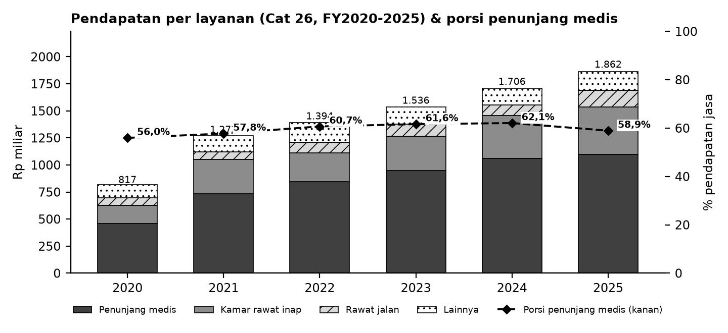

Batang = pendapatan per layanan (Cat 26; lainnya = administrasi + lain-lain); garis putus-putus = porsi penunjang medis terhadap pendapatan jasa (sumbu kanan).

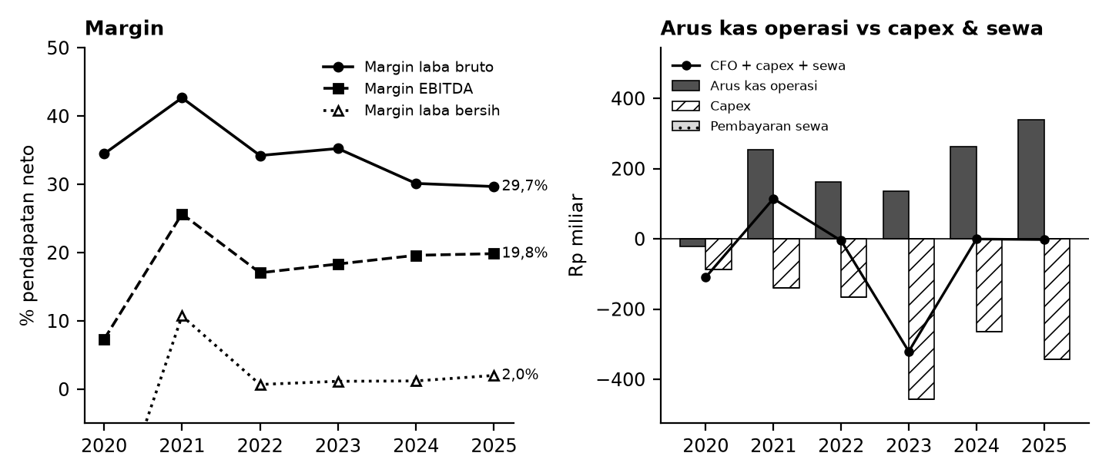

Kiri: margin terhadap pendapatan neto. Kanan: arus kas operasi (abu-abu), capex (arsir), pembayaran sewa (titik), dan sisanya (garis).

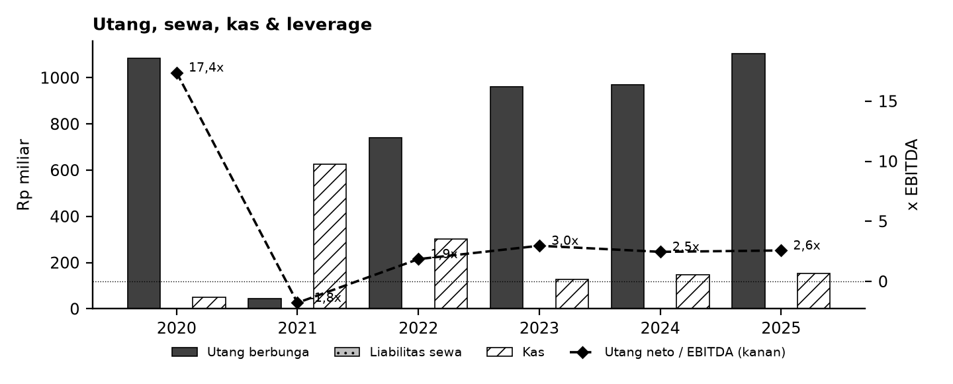

Tanda perhatian dari laporan keuangan (bahasa sederhana)
1. Margin tipis & pajak tinggi - Margin laba bersih 1-2% dan tarif pajak efektif berfluktuasi (2023 manfaat pajak; 2024 sekitar 46%). (Temuan S7)
2. Struktur grup - Porsi laba ke NCI besar dan berubah-ubah; ada goodwill akuisisi EMC dan investasi asosiasi 2022. (Temuan S4, S7)
3. Utang & pembiayaan peralatan - Utang bank naik sejak 2022; liabilitas pembiayaan peralatan medis dihitung sebagai utang berbunga. (Temuan S6)
4. Reklasifikasi & salah jumlah - LK berikutnya mereklasifikasi beban 2023 (77,9 M) dan pos 2022/2024; tabel mutasi aset tetap LK FY2022 salah jumlah kecil. Model memakai angka asli tiap tahun. (Temuan S2-S3)
5. Penyajian kembali 2021 - LK FY2022 menyajikan kembali 2021 (laba induk 138,6 -> 144,2 miliar; kas 625 -> 515 miliar karena deposito dipisah). Model memakai angka asli LK FY2021; kolom 2020 tidak diaudit. (Temuan S1, S12)
6. Proyeksi ilustratif - Skenario Base/Bull/Bear bukan perkiraan; tidak ada target harga atau nilai wajar.
Detail lengkap ada di sheet Temuan dan Rekonsiliasi. Tanda perhatian bukan tuduhan kecurangan; ini daftar hal yang perlu dicek ulang ke laporan asli.

Lisensi & format
© 2026 Ryant Gabein Pasaribu. Kompilasi, struktur, metodologi, kode akun standar, dan analisis dalam file ini adalah ciptaan Ryant Gabein Pasaribu. Dilisensikan di bawah Creative Commons Atribusi 4.0 Internasional (CC BY 4.0): bebas digunakan dan dibagikan dengan wajib mencantumkan atribusi "Ryant Gabein Pasaribu" dan menyertakan tautan lisensi https://creativecommons.org/licenses/by/4.0/deed.id. Data laporan keuangan bersumber dari laporan publik emiten.

Sumber & metode
FY2020: LK FY2021 (komparatif, disajikan kembali, tidak diaudit); FY2021: LK FY2021; FY2022: LK FY2022; FY2023: LK FY2023; FY2024: LK FY2024; FY2025: LK FY2025.
Angka diekstrak dua kali secara independen dari PDF laporan keuangan, dibandingkan dengan angka komparatif tahun berikutnya, lalu dicek silang (346 cek: subtotal, neraca seimbang, kas, saldo laba, CALK vs laporan, EPS). Rasio dihitung dengan rumus terbuka di sheet Rasio.

Disclaimer
Dokumen ini hanya ringkasan informasi dan analisis data fundamental yang bersumber dari laporan keuangan publik (audited) PT Sarana Meditama Metropolitan Tbk. Dokumen ini BUKAN saran atau rekomendasi investasi, bukan ajakan membeli, menjual, atau menahan efek apa pun, dan tidak memuat target atau penilaian nilai wajar. Proyeksi bersifat ilustratif dan dapat berbeda jauh dari realisasi. Data dapat mengandung kesalahan ekstraksi; selalu cek ke laporan asli. Dokumen ini disusun dengan bantuan kecerdasan buatan (AI) dari laporan keuangan publik; kemungkinan kesalahan tetap ada, harap verifikasi ke sumber. Penyusun tidak bertanggung jawab atas keputusan apa pun yang diambil berdasarkan dokumen ini. Dokumen ini disusun pada 25-10-2026.

Dashboard
Dashboard - historis FY2020-FY2025 & proyeksi ilustratif FY2026-FY2030 (skenario aktif)
Rp miliar. Kolom E = Proyeksi ILUSTRATIF berbasis asumsi transparan - bukan rekomendasi investasi, bukan target, bukan nilai wajar. Tidak ada nilai per saham/target di sheet ini.
 | Skenario aktif: | Base
 | Indikator | FY2020A | FY2021A | FY2022A | FY2023A | FY2024A | FY2025A | FY2026E | FY2027E | FY2028E | FY2029E | FY2030E | Catatan
 | Pendapatan neto | 816.8 | 1,271.6 | 1,393.5 | 1,535.6 | 1,706.4 | 1,862.0 | 2,006.6 | 2,168.5 | 2,343.9 | 2,533.9 | 2,739.8
 | Pertumbuhan pendapatan |  | 55.7% | 9.6% | 10.2% | 11.1% | 9.1% | 7.8% | 8.1% | 8.1% | 8.1% | 8.1%
 | EBITDA | 59.5 | 326.4 | 237.5 | 281.5 | 334.6 | 369.6 | 409.3 | 442.4 | 478.2 | 516.9 | 558.9
 | Margin EBITDA | 7.3% | 25.7% | 17.0% | 18.3% | 19.6% | 19.8% | 20.4% | 20.4% | 20.4% | 20.4% | 20.4%
 | Laba tahun berjalan | (187.6) | 136.5 | 9.6 | 17.7 | 20.6 | 37.5 | 47.0 | 63.8 | 81.8 | 100.8 | 120.8
 | Laba pemilik entitas induk | (187.6) | 138.6 | 4.3 | 12.3 | 11.8 | 30.1 | 32.9 | 44.7 | 57.3 | 70.5 | 84.6
 | Arus kas operasi | (21.7) | 253.7 | 161.4 | 136.1 | 263.4 | 340.1 | 281.8 | 326.1 | 350.0 | 376.1 | 404.7
 | Capex | (87.8) | (139.0) | (166.2) | (456.9) | (263.9) | (342.1) | (341.1) | (368.6) | (398.5) | (430.8) | (465.8)
 | FCF setelah sewa | (109.5) | 114.4 | (79.6) | (379.4) | (24.0) | (8.5) | (78.0) | (61.1) | (67.1) | (73.3) | (79.7)
 | Kas akhir | 50.4 | 625.1 | 302.1 | 128.3 | 146.8 | 152.4 | 74.5 | 13.3 | (53.8) | (127.0) | (206.8)
 | Utang neto (utang + sewa - kas) | 1,034.1 | (580.9) | 440.4 | 834.9 | 822.9 | 951.2 | 1,029.2 | 1,090.3 | 1,157.4 | 1,230.7 | 1,310.4
 | Utang neto / EBITDA | 17.38x | (1.78x) | 1.85x | 2.97x | 2.46x | 2.57x | 2.51x | 2.46x | 2.42x | 2.38x | 2.34x
 | ROE |  | 5.3% | 0.1% | 0.3% | 0.3% | 0.8% | 0.9% | 1.2% | 1.5% | 1.8% | 2.1%
 | Cek balance BS_Proj (harus 0) | 10 | - | - | - | - | - | - | - | - | - | -
 | Status rekonsiliasi | SEMUA 346 CEK SESUAI EKSPEKTASI

Pendapatan & EBITDA (Rp miliar; E = ilustratif)
Margin EBITDA (E = ilustratif)

Arus kas (Rp miliar; E = ilustratif)
Utang neto / EBITDA (x)

